明细
订单号 | 名称 | 图片 | 颜色 | 尺码 | 数量 （个） | 单价 （USD/个） | 金额 | 交期 | 打样
PO1333 | TCT4203 Long Sleeve Henley |  | TCT4203WCBLACK | S | 2870 | $0.0075 | $21.5250 | 8/10送柬埔寨Eastex香港工厂 | 每个颜色，每个尺码给我20张
 |  |  |  | M | 5550 | $0.0075 | $41.6250
 |  |  |  | L | 4740 | $0.0075 | $35.5500
 |  |  |  | XL | 4880 | $0.0075 | $36.6000
 |  |  |  | 2XL | 1440 | $0.0075 | $10.8000
 |  |  | TCT4203WCWHITE | S | 2870 | $0.0075 | $21.5250
 |  |  |  | M | 5550 | $0.0075 | $41.6250
 |  |  |  | L | 4740 | $0.0075 | $35.5500
 |  |  |  | XL | 4880 | $0.0075 | $36.6000
 |  |  |  | 2XL | 1440 | $0.0075 | $10.8000
 | QR标 TCT4000 Classic Crew | 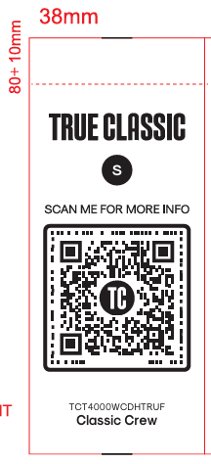 | TCT4000WCDHTRUF | S | 740 | $0.0075 | $5.5500 | 8/10送柬埔寨活力工厂
 |  |  |  | M | 1760 | $0.0075 | $13.2000
 |  |  |  | L | 5820 | $0.0075 | $43.6500
 |  |  |  | XL | 5620 | $0.0075 | $42.1500
 |  |  |  | 2XL | 1220 | $0.0075 | $9.1500
 |  |  |  | 3XL | 2260 | $0.0075 | $16.9500
 |  |  | TCT4000WCSEPWD | S | 740 | $0.0075 | $5.5500
 |  |  |  | M | 1760 | $0.0075 | $13.2000
 |  |  |  | L | 5820 | $0.0075 | $43.6500
 |  |  |  | XL | 5620 | $0.0075 | $42.1500
 |  |  |  | 2XL | 1220 | $0.0075 | $9.1500
 |  |  |  | 3XL | 2260 | $0.0075 | $16.9500
 |  |  | TCT4000WCDHHE | S | 740 | $0.0075 | $5.5500
 |  |  |  | M | 1760 | $0.0075 | $13.2000
 |  |  |  | L | 5820 | $0.0075 | $43.6500
 |  |  |  | XL | 5620 | $0.0075 | $42.1500
 |  |  |  | 2XL | 1220 | $0.0075 | $9.1500
 |  |  |  | 3XL | 2260 | $0.0075 | $16.9500
 |  |  | TCT4000WCCLARET | S | 740 | $0.0075 | $5.5500
 |  |  |  | M | 1760 | $0.0075 | $13.2000
 |  |  |  | L | 5820 | $0.0075 | $43.6500
 |  |  |  | XL | 5620 | $0.0075 | $42.1500
 |  |  |  | 2XL | 1220 | $0.0075 | $9.1500
 |  |  |  | 3XL | 2260 | $0.0075 | $16.9500
 | 洗标 #104-Q42025VC |  |  |  | 38700 | $0.0075 | $290.2500 | 8/10送柬埔寨Eastex香港工厂 | 给我30张
 | 洗标 #104-Q42025VC | 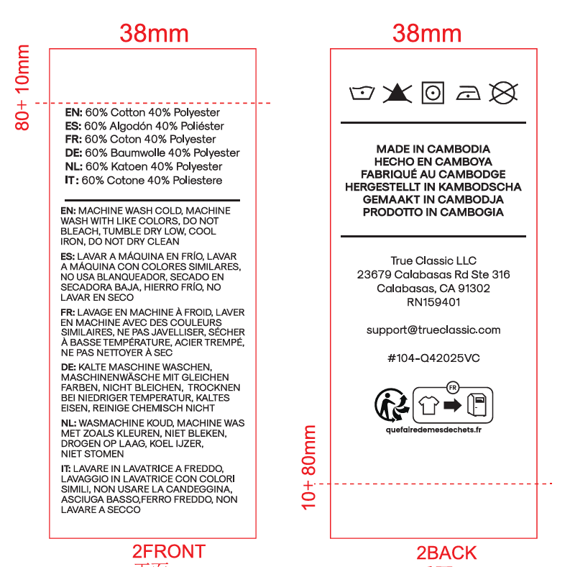 |  |  | 69040 | $0.0075 | $517.8000 | 8/10送柬埔寨活力工厂 | 给我30张
PO1336 | TCT4203 Long Sleeve Henley |  | TCT4203WCHCAMEL | S | 2870 | $0.0075 | $21.5250 | 8/10送柬埔寨Eastex香港工厂 | 每个颜色，每个尺码给我20张
 |  |  |  | M | 5550 | $0.0075 | $41.6250
 |  |  |  | L | 6090 | $0.0075 | $45.6750
 |  |  |  | XL | 4880 | $0.0075 | $36.6000
 |  |  |  | 2XL | 1440 | $0.0075 | $10.8000
 |  |  | TCT4203WCSTEEL | S | 2870 | $0.0075 | $21.5250
 |  |  |  | M | 5550 | $0.0075 | $41.6250
 |  |  |  | L | 6090 | $0.0075 | $45.6750
 |  |  |  | XL | 4880 | $0.0075 | $36.6000
 |  |  |  | 2XL | 1440 | $0.0075 | $10.8000
 | 洗标 #104-Q42025VC |  |  |  | 41400 | $0.0075 | $310.5000 | 8/10送柬埔寨Eastex香港工厂 | 给我30张
PO1338 | QR标 TCT4000 Classic Crew | 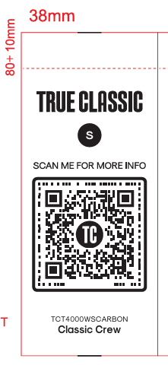 | TCT4000WSCARBON | S | 530 | $0.0075 | $3.9750 | 8/10送柬埔寨活力工厂 | 每个颜色，每个尺码给我20张
 |  |  |  | M | 2140 | $0.0075 | $16.0500
 |  |  |  | L | 5100 | $0.0075 | $38.2500
 |  |  |  | XL | 4430 | $0.0075 | $33.2250
 |  |  |  | 2XL | 2120 | $0.0075 | $15.9000
 |  |  |  | 3XL | 510 | $0.0075 | $3.8250
 |  |  | TCT4000WSMGRN | S | 530 | $0.0075 | $3.9750
 |  |  |  | M | 2140 | $0.0075 | $16.0500
 |  |  |  | L | 5100 | $0.0075 | $38.2500
 |  |  |  | XL | 4430 | $0.0075 | $33.2250
 |  |  |  | 2XL | 2120 | $0.0075 | $15.9000
 |  |  |  | 3XL | 510 | $0.0075 | $3.8250
 | 洗标 #104-Q42025VC |  |  |  | 29380 | $0.0075 | $220.3500 | 8/10送柬埔寨活力工厂 | 给我30张
 |  |  |  |  | 358480 |  | $2,688.6000

